CARÁTULA
GOBIERNO REGIONAL SAN MARTÍN
GERENCIA TERRITORIAL BAJO MAYO - TARAPOTO

SERVICIO DE DISEÑO - DRENAJE PLUVIAL
“MEJORAMIENTO Y AMPLIACIÓN DEL SERVICIO DE EDUCACIÓN PRIMARIA EN I.E. N° 0590 DISTRITO DE BARRANQUITA DE LA PROVINCIA DE LAMAS DEL DEPARTAMENTO DE SAN MARTÍN”
C.I. N° 468901

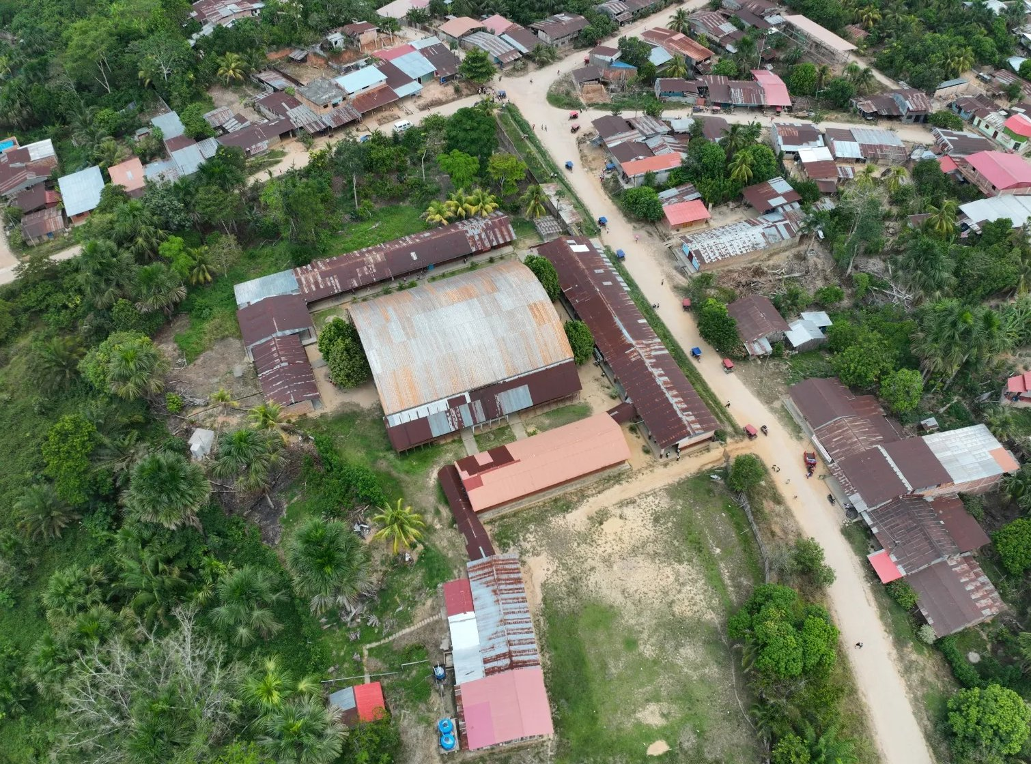
Vista aérea del local de la I.E. N° 0590 - Barranquita

ANÁLISIS ESTADÍSTICO
PRECIPITACIÓN MÁXIMA EN 24 HORAS Y TORMENTA DE DISEÑO

ESPECIALIDAD: INSTALACIONES SANITARIAS - DRENAJE PLUVIAL
Distrito de Barranquita - Provincia de Lamas - Departamento de San Martín

OCTUBRE 2026

A. Estación
 | Proyecto | “MEJORAMIENTO Y AMPLIACIÓN DEL SERVICIO DE EDUCACIÓN PRIMARIA EN I.E. N° 0590 DISTRITO DE BARRANQUITA DE LA PROVINCIA DE LAMAS DEL DEPARTAMENTO DE SAN MARTÍN”, con C.I. N.° 468901
 | Entidad | GOBIERNO REGIONAL SAN MARTIN - GERENCIA TERRITORIAL BAJO MAYO - TARAPOTO
 | Ubicación | SAN MARTIN - LAMAS - BARRANQUITA
 | Fecha | OCTUBRE 2026

 | PARTE I : DETERMINACIÓN DE PRECIPITACIONES DE DISEÑO MÁXIMAS EN 24 HORAS

 | REGISTRO DE PRECIPITACIONES MÁXIMAS EN 24 HORAS (mm) - PONGO DE CAYNARACHI

 | Código | 003317 |  |  | Dpto. | : SAN MARTIN
 | Tipo | Convencional |  |  | Provincia | : LAMAS
 | Altura | 230 msnm. |  |  | Distrito | : CAYNARACHI

 | Precipitación Máxima en 24 Horas (mm) - periodo 1989–2013
 | Año | Enero | Febrero | Marzo | Abril | Mayo | Junio | Julio | Agosto | Setiembre | Octubre | Noviembre | Diciembre | P Máxima

141.90 | 1989 | 74.4 | 82.7 | 80.1 | 61.9 | 78.4 | 77.5 | 76.1 | 58.1 | 64.4 | 141.9 | 69.4 | 46.9 | 141.90
115.10 | 1990 | 81.5 | 97.9 | 62.6 | 78.8 | 61.2 | 56.2 | 41.6 | 49.5 | 65.4 | 57.4 | 115.1 | 74 | 115.10
114.80 | 1991 | 46.5 | 53.7 | 106.7 | 56.6 | 60.3 | 83.4 | 33.4 | 32.5 | 95.3 | 55.3 | 114.8 | 88.4 | 114.80
123.00 | 1992 | 63.3 | 37.3 | 103.8 | 123 | 98.7 | 30.5 | 45.3 | 70.7 | 60.2 | 77.5 | 50 | 120.4 | 123.00
89.10 | 1993 | 64.2 | 89.1 | 73.7 | 62.5 | 72.7 | 76.1 | 37.3 | 32.1 | 75.2 | 64.9 | 46.6 | 74 | 89.10
179.90 | 1994 | 63.2 | 64 | 143.2 | 84.5 | 82.1 | 53.4 | 76 | 81.5 | 65.5 | 110.1 | 60 | 179.9 | 179.90
84.20 | 1995 | 37 | 74.3 | 77.6 | 50.9 | 84.2 | 29.2 | 30 | 81.2 | 44.2 | 57.1 | 46.1 | 73.5 | 84.20
96.40 | 1996 | 96.4 | 50.7 | 73.2 | 35.1 | 60.2 | 39.5 | 14.8 | 73 | 29.1 | 80.9 | 55.9 | 76.8 | 96.40
103.90 | 1997 | 87.3 | 70.1 | 53.1 | 71.2 | 51.5 | 41.9 | 17 | 40 | 65.5 | 97.3 | 86.9 | 103.9 | 103.90
171.80 | 1998 | 72.5 | 78.2 | 95.4 | 78.9 | 67.1 | 72.2 | 56.6 | 22 | 31.9 | 76.3 | 171.8 | 79.7 | 171.80
146.00 | 1999 | 146 | 122 | 75 | 40.7 | 64 | 70.2 | 35.5 | 27.8 | 61.5 | 40.1 | 62.1 | 56.9 | 146.00
108.50 | 2000 | 56.8 | 101.7 | 59.5 | 97 | 65.4 | 75.9 | 43.1 | 31.1 | 108.5 | 71.3 | 87.4 | 70.4 | 108.50
78.00 | 2001 | 47.7 | 76.8 | 75.8 | 74.9 | 77.3 | 52.4 | 40.8 | 26.1 | 35 | 74.7 | 78 | 76.8 | 78.00
88.70 | 2002 | 27.8 | 77.2 | 63.4 | 78 | 46.7 | 35.5 | 52.3 | 32.2 | 45.4 | 88.7 | 67.1 | 75.3 | 88.70
138.50 | 2003 | 59 | 45.1 | 61.2 | 75.5 | 138.5 | 75.2 | 57.1 | 21 | 69.7 | 81.5 | 100.8 | 82.8 | 138.50
90.20 | 2004 | 47.4 | 81.6 | 76.3 | 75.3 | 87 | 32.5 | 44.4 | 55.5 | 44.3 | 75.5 | 90.2 | 66.1 | 90.20
97.30 | 2005 | S/D | 80.8 | 76.7 | 97.3 | 45 | 65.6 | 17 | 75.6 | 23 | 70.5 | 77.3 | 66.2 | 97.30
102.50 | 2006 | 80.7 | 39.5 | 81.5 | 66.9 | 48.7 | 68 | 35.8 | 51 | 52.7 | 71.6 | 72.2 | 102.5 | 102.50
77.30 | 2007 | 56.2 | 33.3 | 74.6 | 76.5 | 39.2 | 46.8 | 58.7 | 33 | 47.5 | 76 | 77.3 | 76.5 | 77.30
100.40 | 2008 | 57.8 | 86.9 | 74 | 70.5 | 67 | 51 | S/D | 25.9 | 48 | 55.2 | 43 | 100.4 | 100.40
87.00 | 2009 | 87 | 69.7 | 58 | 52.2 | 70 | 75.5 | 77.2 | 25.3 | 70.4 | 76.2 | 59 | 78.8 | 87.00
128.00 | 2010 | 40 | 79 | 69.2 | 128 | 103 | 56.5 | 56.5 | 15.2 | 36.5 | 75.8 | 80.8 | 73.8 | 128.00
 | 2011 | 73.8 | 76.3 | 80.8 | 60.7 | 77.8 | 67.3 | 58.8 | 57.3 | 57 | 70 | 101 | 77.6 | 101.00
 | 2012 | 110.2 | 56.5 | 58 | 87.2 | 77.6 | 25.5 | 51.2 | 12.1 | 48 | 48.2 | 72 | 54.8 | 110.20
 | 2013 | 78.7 | 76.4 | 64.5 | 62.5 | 53.6 | 74.5 | 81.2 | 64.9 | 54.8 | 76.8 | 84 | 30.7 | 84.00

HIDROGRAMA DE PRECIPITACION MAXIMA 24 HORAS ESTACION PONGO DE CAYNARACHI

B.Modelo Distribución
Proyecto | “MEJORAMIENTO Y AMPLIACIÓN DEL SERVICIO DE EDUCACIÓN PRIMARIA EN I.E. N° 0590 DISTRITO DE BARRANQUITA DE LA PROVINCIA DE LAMAS DEL DEPARTAMENTO DE SAN MARTÍN”, con C.I. N.° 468901
Entidad | GOBIERNO REGIONAL SAN MARTIN - GERENCIA TERRITORIAL BAJO MAYO - TARAPOTO
Ubicación | SAN MARTIN - LAMAS - BARRANQUITA
Fecha | OCTUBRE 2026

B. MODELOS DE DISTRIBUCIÓN DE DATOS ESTADÍSTICOS DE PRECIPITACIÓN MÁXIMAS EXTREMAS EN 24 HORAS

Precipitación Máxima Anual en mm |  |  |  | B.1. Distribución Normal |  |  |  |  | B.3. Distribución Log Pearson III
Año | P máx | Log P |  | T (años) | P | w | z | P máx (mm) | T (años) | P | w | z | KT | Log P | P máx (mm)
1989 | 141.90 | 2.152 |  | 2 | 0.5000 | 1.177 | 0.000 | 110.3 | 2 | 0.5000 | 1.177 | 0.00 | -0.113 | 2.019 | 104.6
1990 | 115.10 | 2.061 |  | 5 | 0.2000 | 1.794 | 0.841 | 133.5 | 5 | 0.2000 | 1.794 | 0.84 | 0.789 | 2.110 | 128.9
1991 | 114.80 | 2.060 |  | 10 | 0.1000 | 2.146 | 1.282 | 145.6 | 10 | 0.1000 | 2.146 | 1.28 | 1.330 | 2.165 | 146.2
1992 | 123.00 | 2.090 |  | 20 | 0.0500 | 2.448 | 1.645 | 155.7 | 20 | 0.0500 | 2.448 | 1.65 | 1.814 | 2.214 | 163.6
1993 | 89.10 | 1.950 |  | 25 | 0.0400 | 2.537 | 1.751 | 158.6 | 25 | 0.0400 | 2.537 | 1.75 | 1.962 | 2.229 | 169.3
1994 | 179.90 | 2.255 |  | 50 | 0.0200 | 2.797 | 2.054 | 166.9 | 50 | 0.0200 | 2.797 | 2.05 | 2.402 | 2.273 | 187.4
1995 | 84.20 | 1.925 |  | 100 | 0.0100 | 3.035 | 2.327 | 174.4 | 100 | 0.0100 | 3.035 | 2.33 | 2.819 | 2.315 | 206.5
1996 | 96.40 | 1.984 |  | 200 | 0.0050 | 3.255 | 2.576 | 181.3 | 200 | 0.0050 | 3.255 | 2.58 | 3.220 | 2.355 | 226.6
1997 | 103.90 | 2.017 |  | 500 | 0.0020 | 3.526 | 2.879 | 189.6 | 500 | 0.0020 | 3.526 | 2.88 | 3.730 | 2.407 | 255.1
1998 | 171.80 | 2.235
1999 | 146.00 | 2.164
2000 | 108.50 | 2.035
Variacion de la precipitacion máxima Distribución Normal
Variacion de la precipitacion máxima Distribución Log Pearson III
2001 | 78.00 | 1.892
2002 | 88.70 | 1.948
2003 | 138.50 | 2.141
2004 | 90.20 | 1.955
2005 | 97.30 | 1.988
2006 | 102.50 | 2.011
2007 | 77.30 | 1.888
2008 | 100.40 | 2.002
2009 | 87.00 | 1.940
2010 | 128.00 | 2.107
2011 | 101.00 | 2.004
2012 | 110.20 | 2.042
2013 | 84.00 | 1.924
m (media) | 110.31 | 2.031
var (varianza) | 759.68 | 0.01
s (desv.Est) | 27.562 | 0.101
Coef. Asimetría | 1.132 | 0.686
k (Factor k) |  | 0.114
n ( n°de datos) | 25 | 25

Variacion de la precipitacion máxima Extrema Tipo I - Gumbel
 | B.4. Distribución Extrema Tipo I - Gumbel
 | T (años) | KT | P máx (mm)
 | 2 | -0.1643 | 105.8
 | 5 | 0.7195 | 130.1
 | 10 | 1.3046 | 146.3
 | 20 | 1.8658 | 161.7
 | 25 | 2.0438 | 166.6
 | 50 | 2.5923 | 181.8
 | 100 | 3.1367 | 196.8
 | 200 | 3.6791 | 211.7
 | 500 | 4.3947 | 231.4

Variacion de la precipitacion máxima Distribución Log Normal
 | B.2. Distribución Log Normal
 | T(años) | P | w | z | Log P | P máx (mm)
 | 2 | 0.5000 | 1.177 | 0.000 | 2.031 | 107.4
 | 5 | 0.2000 | 1.794 | 0.841 | 2.116 | 130.5
 | 10 | 0.1000 | 2.146 | 1.282 | 2.160 | 144.5
 | 20 | 0.0500 | 2.448 | 1.645 | 2.197 | 157.3
 | 25 | 0.0400 | 2.537 | 1.751 | 2.207 | 161.2
 | 50 | 0.0200 | 2.797 | 2.054 | 2.238 | 172.9
 | 100 | 0.0100 | 3.035 | 2.327 | 2.265 | 184.2
 | 200 | 0.0050 | 3.255 | 2.576 | 2.290 | 195.2
 | 500 | 0.0020 | 3.526 | 2.879 | 2.321 | 209.4

D.Resumen
Proyecto | “MEJORAMIENTO Y AMPLIACIÓN DEL SERVICIO DE EDUCACIÓN PRIMARIA EN I.E. N° 0590 DISTRITO DE BARRANQUITA DE LA PROVINCIA DE LAMAS DEL DEPARTAMENTO DE SAN MARTÍN”, con C.I. N.° 468901
Entidad | GOBIERNO REGIONAL SAN MARTIN - GERENCIA TERRITORIAL BAJO MAYO - TARAPOTO
Ubicación | SAN MARTIN - LAMAS - BARRANQUITA
Fecha | OCTUBRE 2026

C.4 RESUMEN DE LOS RESULTADOS DE LAS DISTRIBUCIONES ESTADISTICAS

Normales |  | Valor | T (años) | Normal | Log Normal | Log Pearson III | Gumbel | Diseño
Media Aritmética |  | 110.308 | 2 | 110.31 | 107.36 | 104.59 | 105.78 | 104.59
Desviación Estándar |  | 27.562 | 5 | 133.50 | 130.51 | 128.94 | 130.14 | 128.94
Coeficiente de Asimetría |  | 1.132 | 10 | 145.64 | 144.55 | 146.18 | 146.26 | 146.18
Numero de datos |  | 25 | 20 | 155.65 | 157.27 | 163.56 | 161.73 | 163.56
Variación del Coef. de Asimetría |  | 0.240 | 25 | 158.57 | 161.18 | 169.27 | 166.64 | 169.27
Desv. Est. Coef. de Asimetría |  | 0.490 | 50 | 166.93 | 172.92 | 187.45 | 181.76 | 187.45
 |  |  | 100 | 174.44 | 184.21 | 206.50 | 196.76 | 206.50
Logarítmica |  | Valor | 200 | 181.32 | 195.19 | 226.62 | 211.71 | 226.62
Media Aritmética |  | 2.031 | 500 | 189.65 | 209.37 | 255.07 | 231.44 | 255.07
Desviación Estándar |  | 0.101
Varianza |  | 0.010
Coeficiente de Asimetría |  | 0.686
Numero de datos |  | 25
Variación del Coef. de Asimetría |  | 0.240
D.S. Coef As |  | 0.490
K |  | 0.114

Comparación de Distribuciones Estación PONGO DE CAYNARACHI

A. Parametros
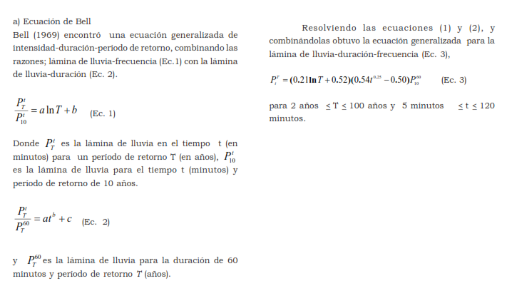
Proyecto | “MEJORAMIENTO Y AMPLIACIÓN DEL SERVICIO DE EDUCACIÓN PRIMARIA EN I.E. N° 0590 DISTRITO DE BARRANQUITA DE LA PROVINCIA DE LAMAS DEL DEPARTAMENTO DE SAN MARTÍN”, con C.I. N.° 468901
Entidad | GOBIERNO REGIONAL SAN MARTIN - GERENCIA TERRITORIAL BAJO MAYO - TARAPOTO
Ubicación | SAN MARTIN - LAMAS - BARRANQUITA
Fecha | OCTUBRE 2026

PARTE II: DETERMINACIÓN DE LA TORMENTA DE DISEÑO
A. PARAMETROS DE INTENSIDADES MAXIMAS
Cuadro N°04: Lluvias máximas (mm)
T | P.Max | Duración en minutos |  |  |  |  |  | Duración | Y | X1 | X2
años | 24 horas | 5 | 10 | 15 | 20 | 30 | 60 | Minutos | Log (I) | Log (T) | Log (t)
500 | 255.07 | 20.35 | 30.46 | 37.24 | 42.48 | 50.54 | 66.36 | 5 | 2.387746 | 2.698970 | 0.69897
200 | 226.62 | 18.20 | 27.25 | 33.31 | 38.00 | 45.21 | 59.37 |  | 2.339253 | 2.301030 | 0.69897
100 | 206.50 | 16.58 | 24.82 | 30.34 | 34.61 | 41.18 | 54.07 |  | 2.298635 | 2.000000 | 0.69897
50 | 187.45 | 14.96 | 22.39 | 27.37 | 31.22 | 37.15 | 48.78 |  | 2.254064 | 1.698970 | 0.69897
25 | 169.27 | 13.33 | 19.96 | 24.40 | 27.84 | 33.12 | 43.49 |  | 2.204120 | 1.397940 | 0.69897
20 | 163.56 | 12.81 | 19.18 | 23.44 | 26.75 | 31.82 | 41.78 |  | 2.186674 | 1.301030 | 0.69897
10 | 146.18 | 11.19 | 16.75 | 20.47 | 23.36 | 27.79 | 36.26 |  | 2.128076 | 1.000000 | 0.69897
5 | 128.94 | 9.57 | 14.32 | 17.50 | 19.97 | 23.76 | 31.20 |  | 2.059942 | 0.698970 | 0.69897
2 | 104.59 | 7.42 | 11.11 | 13.58 | 15.49 | 18.43 | 24.20 |  | 1.949390 | 0.301030 | 0.69897
Fuente: Modelo de Bell |  |  |  |  |  |  |  | 10 | 2.261739 | 2.698970 | 1.00000
Cuadro N°05: Intensidades máximas (mm/hora) |  |  |  |  |  |  |  |  | 2.213518 | 2.301030 | 1.00000
T | P.Max | Duración en minutos |  |  |  |  |  |  | 2.172895 | 2.000000 | 1.00000
años | 24 horas | 5 | 10 | 15 | 20 | 30 | 60 |  | 2.128076 | 1.698970 | 1.00000
500 | 255.07 | 244.20 | 182.70 | 148.90 | 127.40 | 101.10 | 66.40 |  | 2.078094 | 1.397940 | 1.00000
200 | 226.62 | 218.40 | 163.50 | 133.20 | 114.00 | 90.40 | 59.40 |  | 2.061075 | 1.301030 | 1.00000
100 | 206.50 | 198.90 | 148.90 | 121.40 | 103.80 | 82.40 | 54.10 |  | 2.002166 | 1.000000 | 1.00000
50 | 187.45 | 179.50 | 134.30 | 109.50 | 93.70 | 74.30 | 48.80 |  | 1.933993 | 0.698970 | 1.00000
25 | 169.27 | 160.00 | 119.70 | 97.60 | 83.50 | 66.20 | 43.50 |  | 1.823474 | 0.301030 | 1.00000
20 | 163.56 | 153.70 | 115.10 | 93.80 | 80.20 | 63.60 | 41.80 | 15 | 2.172895 | 2.698970 | 1.17609
10 | 146.18 | 134.30 | 100.50 | 81.90 | 70.10 | 55.60 | 36.30 |  | 2.124504 | 2.301030 | 1.17609
5 | 128.94 | 114.80 | 85.90 | 70.00 | 59.90 | 47.50 | 31.20 |  | 2.084219 | 2.000000 | 1.17609
2 | 104.59 | 89.00 | 66.60 | 54.30 | 46.50 | 36.90 | 24.20 |  | 2.039414 | 1.698970 | 1.17609
 |  |  |  |  |  |  |  |  | 1.989450 | 1.397940 | 1.17609
Cuadro N°06: Ecuaciones de la Regresión Lineal Múltiple |  |  |  |  |  |  |  |  | 1.972203 | 1.301030 | 1.17609
Ecuación de la regresión Lineal Múltiple |  |  |  | m(X1) - n(X2) + logK = Y |  |  |  |  | 1.913284 | 1.000000 | 1.17609
Sistema de Ecuaciones Normalizada (1) |  |  |  | mΣ(X1) + nΣ(X2) + (logK)(n) = Σ(Y) |  |  |  |  | 1.845098 | 0.698970 | 1.17609
Sistema de Ecuaciones Normalizada (2) |  |  |  | mΣ(X1²) + nΣ(X1)(X2) + (logK)ΣX1 = Σ(X1)(Y ) |  |  |  |  | 1.734800 | 0.301030 | 1.17609
Sistema de Ecuaciones Normalizada (3) |  |  |  | mΣ(X1)(X2) + nΣ(X2²) + (logK)ΣX2 = Σ(X2)(Y ) |  |  |  | 20 | 2.105169 | 2.698970 | 1.30103
 |  |  |  |  |  |  |  |  | 2.056905 | 2.301030 | 1.30103
Sistema de Ecuaciones Normalizada (1) |  |  |  | mΣ(X1) | nΣ(X2) | (logK)(n) | Σ(Y) |  | 2.016197 | 2.000000 | 1.30103
 |  |  |  | 80.39 m | 66.88 n | 54.00 logK | 104.70 |  | 1.971740 | 1.698970 | 1.30103
 |  |  |  |  |  |  |  |  | 1.921686 | 1.397940 | 1.30103
Sistema de Ecuaciones Normalizada (2) |  |  |  | mΣ(X1²) | nΣ(X1)(X2) | (logK)ΣX1 | Σ(X1)(Y ) |  | 1.904174 | 1.301030 | 1.30103
 |  |  |  | 148.15 m | 99.56 n | 80.39 logK | 160.95 |  | 1.845718 | 1.000000 | 1.30103
 |  |  |  |  |  |  |  |  | 1.777427 | 0.698970 | 1.30103
Sistema de Ecuaciones Normalizada (3) |  |  |  | mΣ(X1)(X2) | nΣ(X2²) | (logK)ΣX2 | Σ(X2)(Y ) |  | 1.667453 | 0.301030 | 1.30103
 |  |  |  | 99.56 m | 89.17 n | 66.88 logK | 126.34 | 30 | 2.004751 | 2.698970 | 1.47712
 |  |  |  |  |  |  |  |  | 1.956168 | 2.301030 | 1.47712
Matriz de Sistema de Ecuaciones |  |  |  | Inversa de la Matriz |  |  | Valor |  | 1.915927 | 2.000000 | 1.47712
80.39 m | 66.88 n | 54.00 logK | 104.70 | -0.0523 | 0.0351 | 0.0000 | m = 0.179 |  | 1.870989 | 1.698970 | 1.47712
148.15 m | 99.56 n | 80.39 logK | 160.95 | -0.1955 | 0.0000 | 0.1578 | -n = 0.527 |  | 1.820858 | 1.397940 | 1.47712
99.56 m | 89.17 n | 66.88 logK | 126.34 | 0.3385 | -0.0523 | -0.1955 | logK = 2.326 |  | 1.803457 | 1.301030 | 1.47712
 |  |  |  |  |  |  |  |  | 1.745075 | 1.000000 | 1.47712
 |  |  |  |  |  |  |  |  | 1.676694 | 0.698970 | 1.47712
 |  |  |  |  |  |  |  |  | 1.567026 | 0.301030 | 1.47712
 |  |  |  |  |  |  |  | 60 | 1.822168 | 2.698970 | 1.77815
 |  |  |  |  |  |  |  |  | 1.773786 | 2.301030 | 1.77815
 |  |  |  |  |  |  |  |  | 1.733197 | 2.000000 | 1.77815
 |  |  |  |  |  |  |  |  | 1.688420 | 1.698970 | 1.77815
 |  |  |  |  |  |  |  |  | 1.638489 | 1.397940 | 1.77815
 |  |  |  |  |  |  |  |  | 1.621176 | 1.301030 | 1.77815
 |  |  |  |  |  |  |  |  | 1.559907 | 1.000000 | 1.77815
 |  |  |  |  |  |  |  |  | 1.494155 | 0.698970 | 1.77815
 |  |  |  |  |  |  |  |  | 1.383815 | 0.301030 | 1.77815

B. Int.maxima
Proyecto | “MEJORAMIENTO Y AMPLIACIÓN DEL SERVICIO DE EDUCACIÓN PRIMARIA EN I.E. N° 0590 DISTRITO DE BARRANQUITA DE LA PROVINCIA DE LAMAS DEL DEPARTAMENTO DE SAN MARTÍN”, con C.I. N.° 468901
Entidad | GOBIERNO REGIONAL SAN MARTIN - GERENCIA TERRITORIAL BAJO MAYO - TARAPOTO
Ubicación | SAN MARTIN - LAMAS - BARRANQUITA
Fecha | OCTUBRE 2026

B. CÁLCULO DE INTENSIDADES MÁXIMAS (mm/h)

 | I = | K Tm
 |  | tn

 | K | 211.66
 | m | 0.179
 | n | 0.527

Duración (t) | Período de Retorno (T) en años
(minutos) | 2 | 5 | 10 | 20 | 25 | 50 | 100
10 | 71.20 | 83.86 | 94.92 | 107.42 | 111.79 | 126.52 | 143.20
20 | 49.42 | 58.21 | 65.88 | 74.56 | 77.59 | 87.81 | 99.39
30 | 39.91 | 47.01 | 53.20 | 60.22 | 62.66 | 70.92 | 80.27
40 | 34.30 | 40.40 | 45.72 | 51.75 | 53.85 | 60.95 | 68.98
50 | 30.49 | 35.92 | 40.65 | 46.01 | 47.88 | 54.19 | 61.33
60 | 27.70 | 32.63 | 36.93 | 41.79 | 43.49 | 49.22 | 55.71
70 | 25.54 | 30.08 | 34.05 | 38.53 | 40.10 | 45.38 | 51.36
80 | 23.81 | 28.04 | 31.73 | 35.91 | 37.37 | 42.30 | 47.87
90 | 22.37 | 26.35 | 29.82 | 33.75 | 35.13 | 39.75 | 44.99
100 | 21.16 | 24.93 | 28.21 | 31.93 | 33.23 | 37.61 | 42.56
110 | 20.13 | 23.71 | 26.83 | 30.37 | 31.60 | 35.77 | 40.48
120 | 19.23 | 22.64 | 25.63 | 29.01 | 30.19 | 34.16 | 38.67

Gráfico N° 04 : Curva Intensidad - Duracion - Frecuencia
 |  |  |  |  |  |  |  | 2 años | 5 años | 10 años | 20 años | 50 años | 100 años

